Aliquotas ICMS
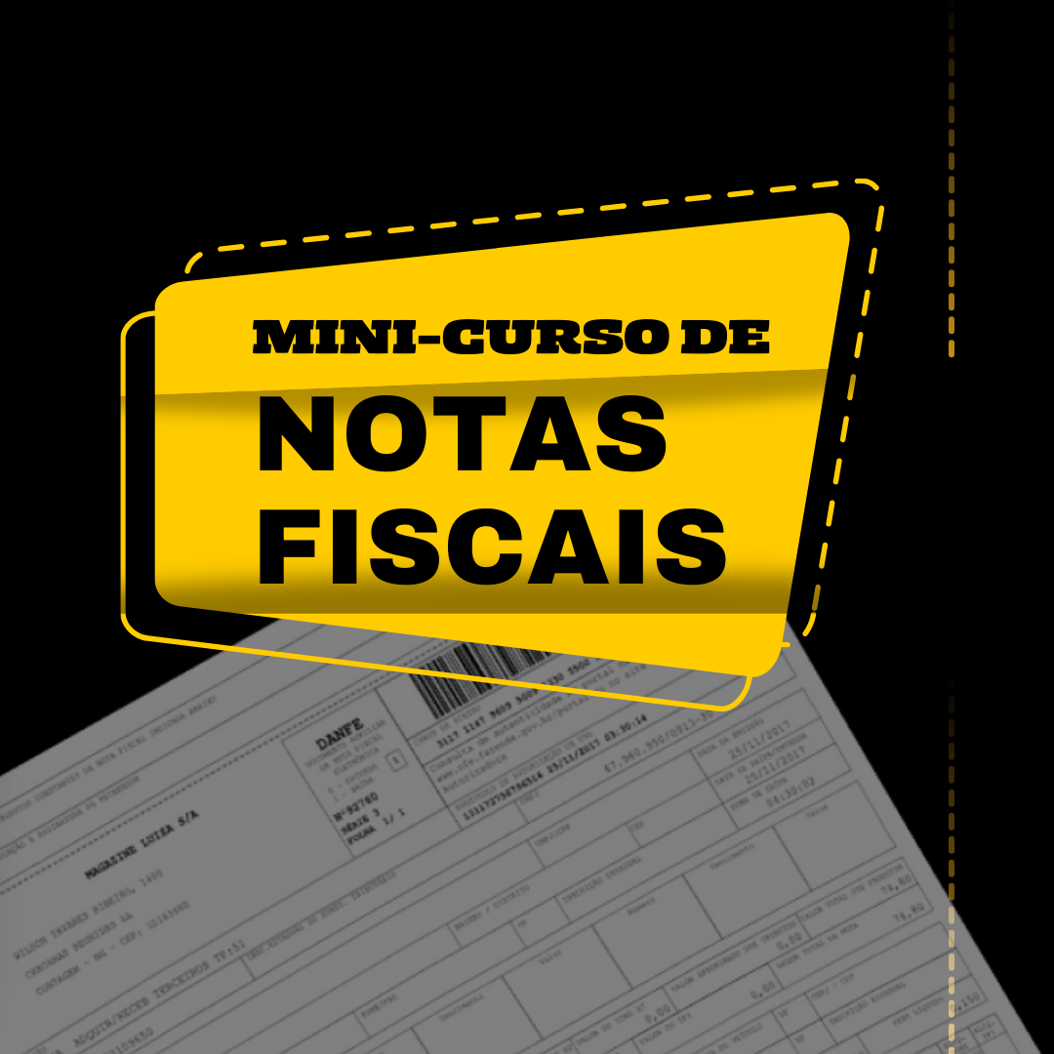

TABELA GERAL DE ICMS

 |  |  | DESTINO |  |  |  |  |  |  |  |  |  |  |  |  |  |  |  |  |  |  |  |  |  |  |  |  |  |  |  |  | *vigente a partir de 27/01/2024
 |  |  | AC | AL | AM | AP | BA | CE | DF | ES | GO | MA | MT | MS | MG | PA | PB | PR | PE | PI | RN | RS | RJ | RO | RR | SC | SP | SE | TO | EX
 | ORIGEM | AC | 19 | 12 | 12 | 12 | 12 | 12 | 12 | 12 | 12 | 12 | 12 | 12 | 12 | 12 | 12 | 12 | 12 | 12 | 12 | 12 | 12 | 12 | 12 | 12 | 12 | 12 | 12 | 4 | Passo 1: | Origem | SC
 |  | AL | 12 | 19 | 12 | 12 | 12 | 12 | 12 | 12 | 12 | 12 | 12 | 12 | 12 | 12 | 12 | 12 | 12 | 12 | 12 | 12 | 12 | 12 | 12 | 12 | 12 | 12 | 12 | 4
 |  | AM | 12 | 12 | 20 | 12 | 12 | 12 | 12 | 12 | 12 | 12 | 12 | 12 | 12 | 12 | 12 | 12 | 12 | 12 | 12 | 12 | 12 | 12 | 12 | 12 | 12 | 12 | 12 | 4 | Passo 2: | Destino | PR
 |  | AP | 12 | 12 | 12 | 18 | 12 | 12 | 12 | 12 | 12 | 12 | 12 | 12 | 12 | 12 | 12 | 12 | 12 | 12 | 12 | 12 | 12 | 12 | 12 | 12 | 12 | 12 | 12 | 4
 |  | BA | 12 | 12 | 12 | 12 | 19 | 12 | 12 | 12 | 12 | 12 | 12 | 12 | 12 | 12 | 12 | 12 | 12 | 12 | 12 | 12 | 12 | 12 | 12 | 12 | 12 | 12 | 12 | 4
 |  | CE | 12 | 12 | 12 | 12 | 12 | 20 | 12 | 12 | 12 | 12 | 12 | 12 | 12 | 12 | 12 | 12 | 12 | 12 | 12 | 12 | 12 | 12 | 12 | 12 | 12 | 12 | 12 | 4 | Passo 3: | Alíquota | 12 %
 |  | DF | 12 | 12 | 12 | 12 | 12 | 12 | 20 | 12 | 12 | 12 | 12 | 12 | 12 | 12 | 12 | 12 | 12 | 12 | 12 | 12 | 12 | 12 | 12 | 12 | 12 | 12 | 12 | 4
 |  | ES | 12 | 12 | 12 | 12 | 12 | 12 | 12 | 17 | 12 | 12 | 12 | 12 | 12 | 12 | 12 | 12 | 12 | 12 | 12 | 12 | 12 | 12 | 12 | 12 | 12 | 12 | 12 | 4
 |  | GO | 12 | 12 | 12 | 12 | 12 | 12 | 12 | 12 | 17 | 12 | 12 | 12 | 12 | 12 | 12 | 12 | 12 | 12 | 12 | 12 | 12 | 12 | 12 | 12 | 12 | 12 | 12 | 4
 |  | MA | 12 | 12 | 12 | 12 | 12 | 12 | 12 | 12 | 12 | 20 | 12 | 12 | 12 | 12 | 12 | 12 | 12 | 12 | 12 | 12 | 12 | 12 | 12 | 12 | 12 | 12 | 12 | 4
 |  | MT | 12 | 12 | 12 | 12 | 12 | 12 | 12 | 12 | 12 | 12 | 17 | 12 | 12 | 12 | 12 | 12 | 12 | 12 | 12 | 12 | 12 | 12 | 12 | 12 | 12 | 12 | 12 | 4
 |  | MS | 12 | 12 | 12 | 12 | 12 | 12 | 12 | 12 | 12 | 12 | 12 | 17 | 12 | 12 | 12 | 12 | 12 | 12 | 12 | 12 | 12 | 12 | 12 | 12 | 12 | 12 | 12 | 4
 |  | MG | 7 | 7 | 7 | 7 | 7 | 7 | 7 | 7 | 7 | 7 | 7 | 7 | 18 | 7 | 7 | 12 | 7 | 7 | 7 | 12 | 12 | 7 | 7 | 12 | 12 | 7 | 7 | 4
 |  | PA | 12 | 12 | 12 | 12 | 12 | 12 | 12 | 12 | 12 | 12 | 12 | 12 | 12 | 19 | 12 | 12 | 12 | 12 | 12 | 12 | 12 | 12 | 12 | 12 | 12 | 12 | 12 | 4
 |  | PB | 12 | 12 | 12 | 12 | 12 | 12 | 12 | 12 | 12 | 12 | 12 | 12 | 12 | 12 | 20 | 12 | 12 | 12 | 12 | 12 | 12 | 12 | 12 | 12 | 12 | 12 | 12 | 4
 |  | PR | 7 | 7 | 7 | 7 | 7 | 7 | 7 | 7 | 7 | 7 | 7 | 7 | 12 | 7 | 7 | 19 | 7 | 7 | 7 | 12 | 12 | 7 | 7 | 12 | 12 | 7 | 7 | 4
 |  | PE | 12 | 12 | 12 | 12 | 12 | 12 | 12 | 12 | 12 | 12 | 12 | 12 | 12 | 12 | 12 | 12 | 20.5 | 12 | 12 | 12 | 12 | 12 | 12 | 12 | 12 | 12 | 12 | 4
 |  | PI | 12 | 12 | 12 | 12 | 12 | 12 | 12 | 12 | 12 | 12 | 12 | 12 | 12 | 12 | 12 | 12 | 12 | 21 | 12 | 12 | 12 | 12 | 12 | 12 | 12 | 12 | 12 | 4
 |  | RN | 12 | 12 | 12 | 12 | 12 | 12 | 12 | 12 | 12 | 12 | 12 | 12 | 12 | 12 | 12 | 12 | 12 | 12 | 18 | 12 | 12 | 12 | 12 | 12 | 12 | 12 | 12 | 4
 |  | RS | 7 | 7 | 7 | 7 | 7 | 7 | 7 | 7 | 7 | 7 | 7 | 7 | 12 | 7 | 7 | 12 | 7 | 7 | 7 | 17 | 12 | 7 | 7 | 12 | 12 | 7 | 7 | 4
 |  | RJ | 7 | 7 | 7 | 7 | 7 | 7 | 7 | 7 | 7 | 7 | 7 | 7 | 12 | 7 | 7 | 12 | 7 | 7 | 7 | 12 | 20 | 7 | 7 | 12 | 12 | 7 | 7 | 4
 |  | RO | 12 | 12 | 12 | 12 | 12 | 12 | 12 | 12 | 12 | 12 | 12 | 12 | 12 | 12 | 12 | 12 | 12 | 12 | 12 | 12 | 12 | 19.5 | 12 | 12 | 12 | 12 | 12 | 4
 |  | RR | 12 | 12 | 12 | 12 | 12 | 12 | 12 | 12 | 12 | 12 | 12 | 12 | 12 | 12 | 12 | 12 | 12 | 12 | 12 | 12 | 12 | 12 | 20 | 12 | 12 | 12 | 12 | 4
 |  | SC | 7 | 7 | 7 | 7 | 7 | 7 | 7 | 7 | 7 | 7 | 7 | 7 | 12 | 7 | 7 | 12 | 7 | 7 | 7 | 12 | 12 | 7 | 7 | 17 | 12 | 7 | 7 | 4
 |  | SP | 7 | 7 | 7 | 7 | 7 | 7 | 7 | 7 | 7 | 7 | 7 | 7 | 12 | 7 | 7 | 12 | 7 | 7 | 7 | 12 | 12 | 7 | 7 | 12 | 18 | 7 | 7 | 4
 |  | SE | 12 | 12 | 12 | 12 | 12 | 12 | 12 | 12 | 12 | 12 | 12 | 12 | 12 | 12 | 12 | 12 | 12 | 12 | 12 | 12 | 12 | 12 | 12 | 12 | 12 | 22 | 12 | 4
 |  | TO | 12 | 12 | 12 | 12 | 12 | 12 | 12 | 12 | 12 | 12 | 12 | 12 | 12 | 12 | 12 | 12 | 12 | 12 | 12 | 12 | 12 | 12 | 12 | 12 | 12 | 12 | 20 | 4
 |  | EX | 4 | 4 | 4 | 4 | 4 | 4 | 4 | 4 | 4 | 4 | 4 | 4 | 4 | 4 | 4 | 4 | 4 | 4 | 4 | 4 | 4 | 4 | 4 | 4 | 4 | 4 | 4

